Ropa
Catálogo Ropa
Acceso Detalle Web |  |  |  |  |  |  |  |  |  |  |  | Si
 |  |  |  |  |  |  |  |  |  |  |  | No
Camiseta Manga Corta |  |  |  |  |  |  |  |  |  |  | PVP
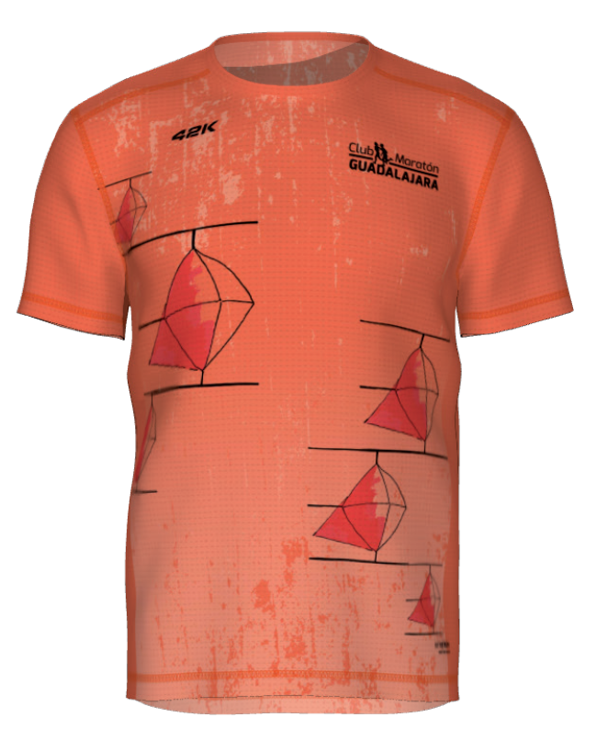
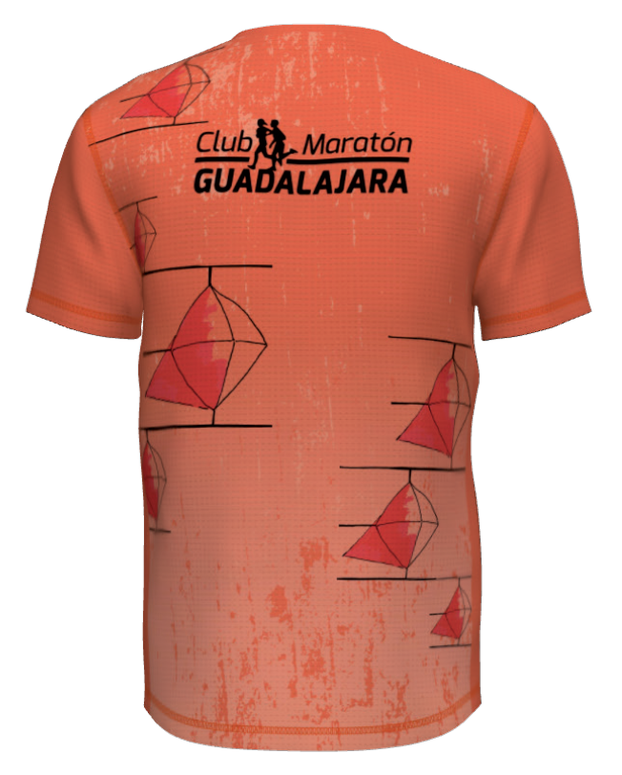
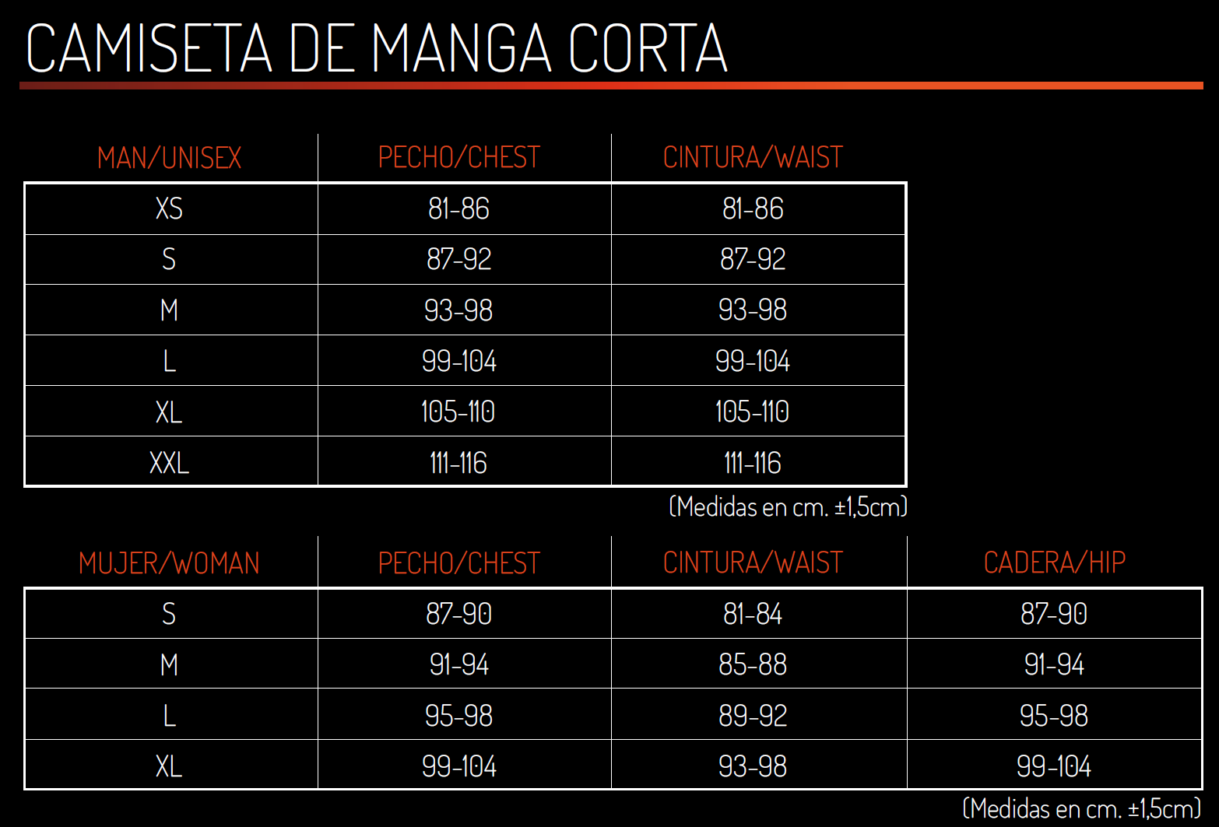
 | Hombre / Unisex |  |  |  |  |  |  |  |  | Personalizar | 26.00 €
 | XS | S | M | L | XL | XXL

 |  |  |  |  |  |  |  |  |  |  | FALSE

 | Mujer |  |  |  |  |  |  |  |  | Personalizar
 | S | M | L | XL

 |  |  |  |  |  |  |  |  |  |  | FALSE

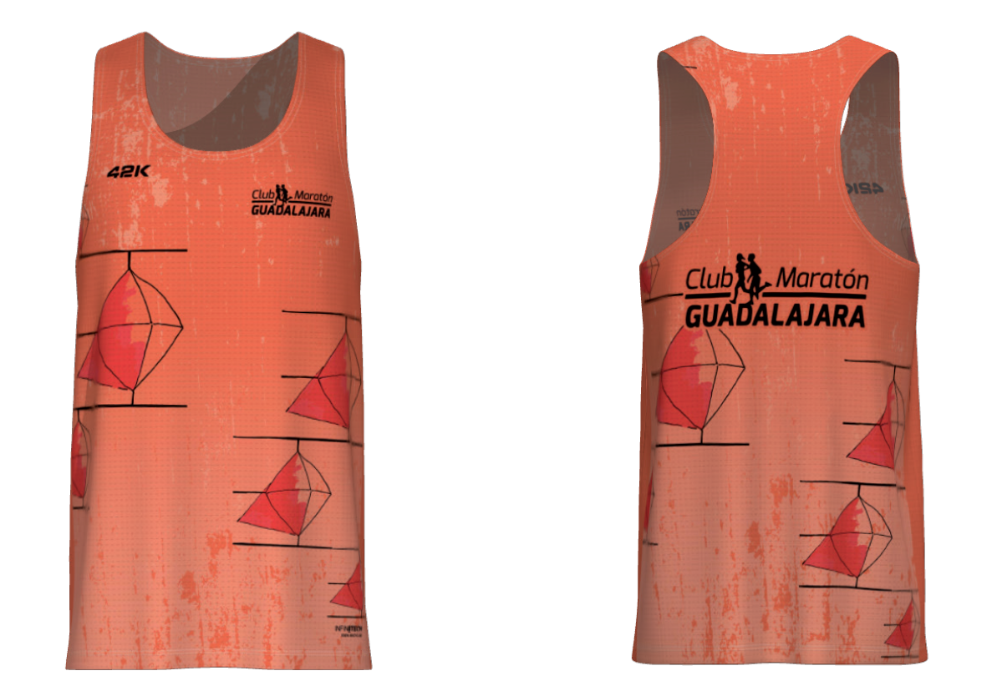
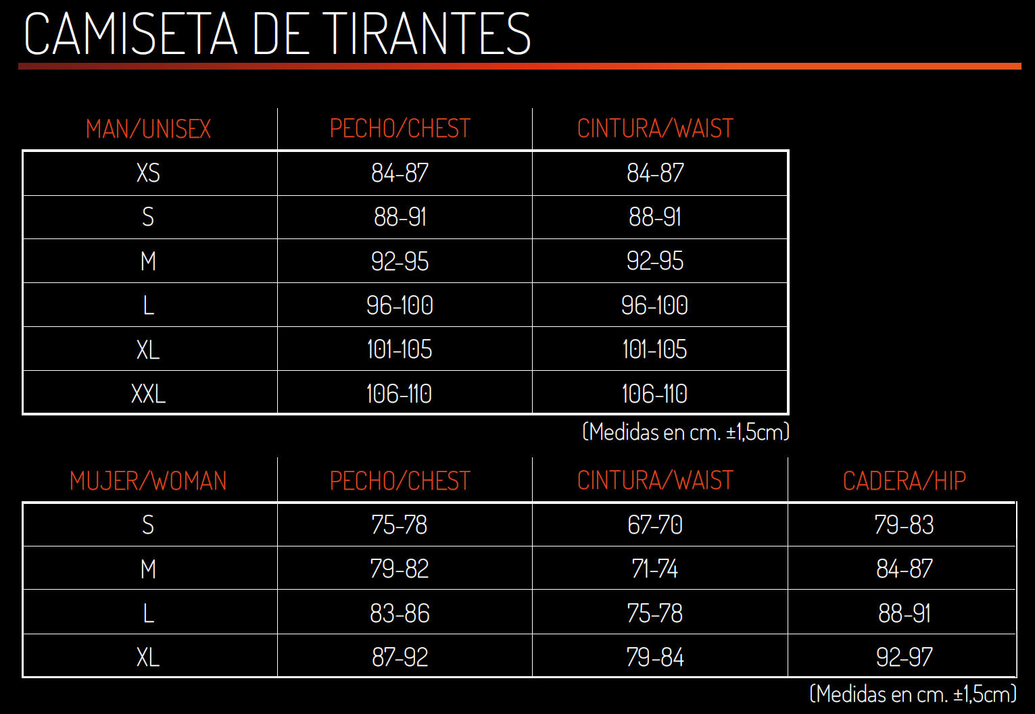
Camiseta Tirantes |  |  |  |  |  |  |  |  |  |  | PVP
 | Hombre / Unisex |  |  |  |  |  |  |  |  | Personalizar | 23.60 €
 | XS | S | M | L | XL | XXL

 |  |  |  |  |  |  |  |  |  |  | FALSE

 | Mujer |  |  |  |  |  |  |  |  | Personalizar
 | S | M | L | XL

 |  |  |  |  |  |  |  |  |  |  | FALSE

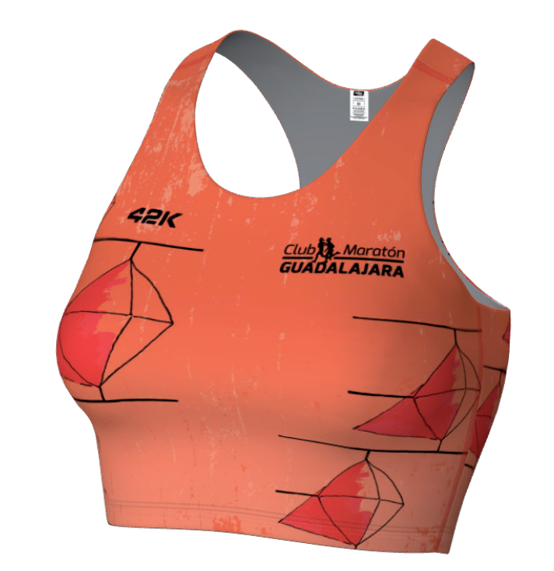
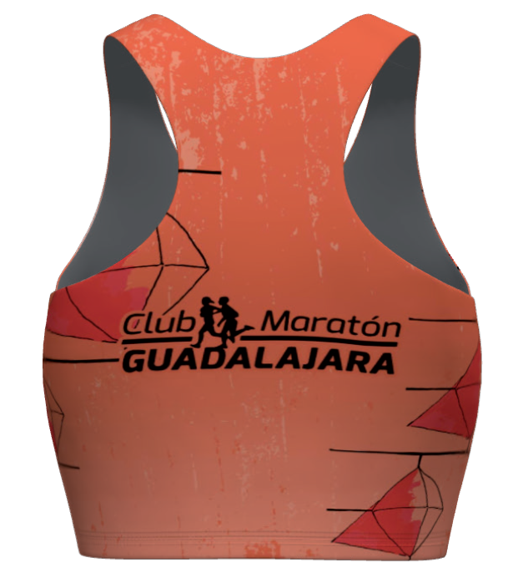
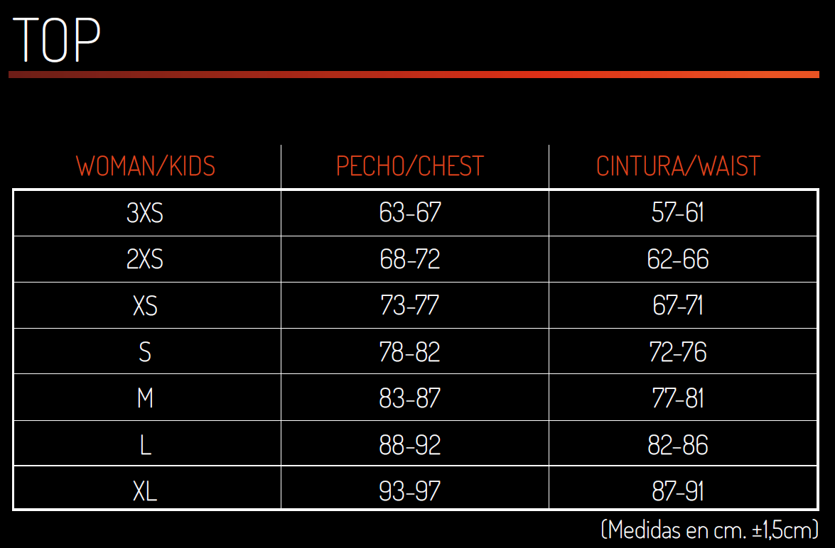
Top |  |  |  |  |  |  |  |  |  |  | PVP
 | Mujer |  |  |  |  |  |  |  |  | Personalizar | 21.20 €
 | 3XS | 2XS | XS | S | M | L | XL

 |  |  |  |  |  |  |  |  |  |  | FALSE

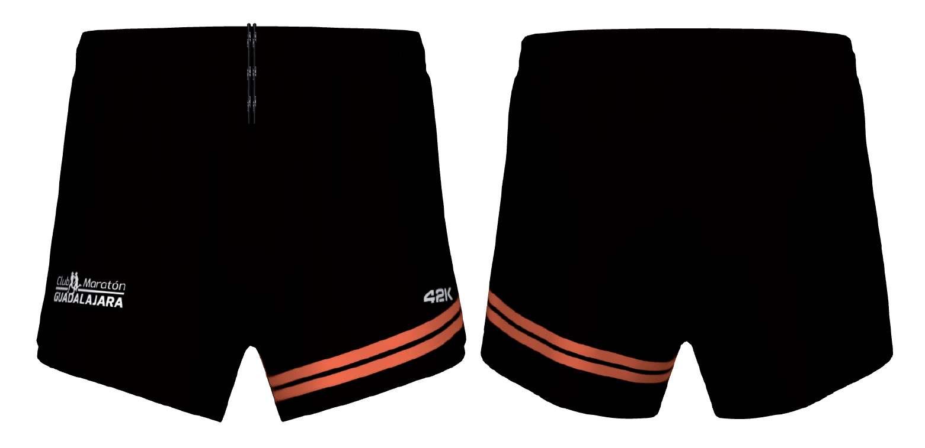
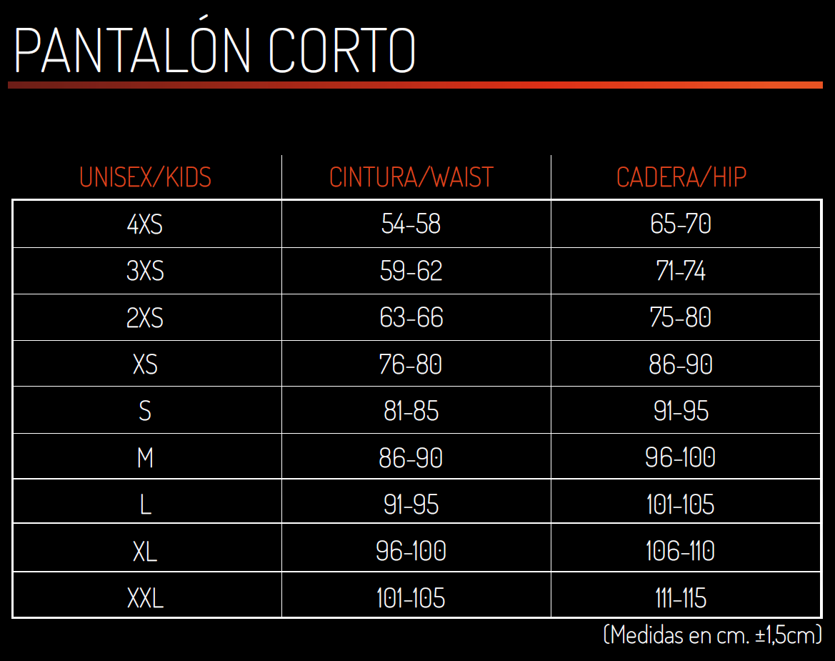
Short |  |  |  |  |  |  |  |  |  |  | PVP
 | Unisex |  |  |  |  |  |  |  |  |  | 31.00 €
 | 4XS | 3XS | 2XS | XS | S | M | L | XL | XXL

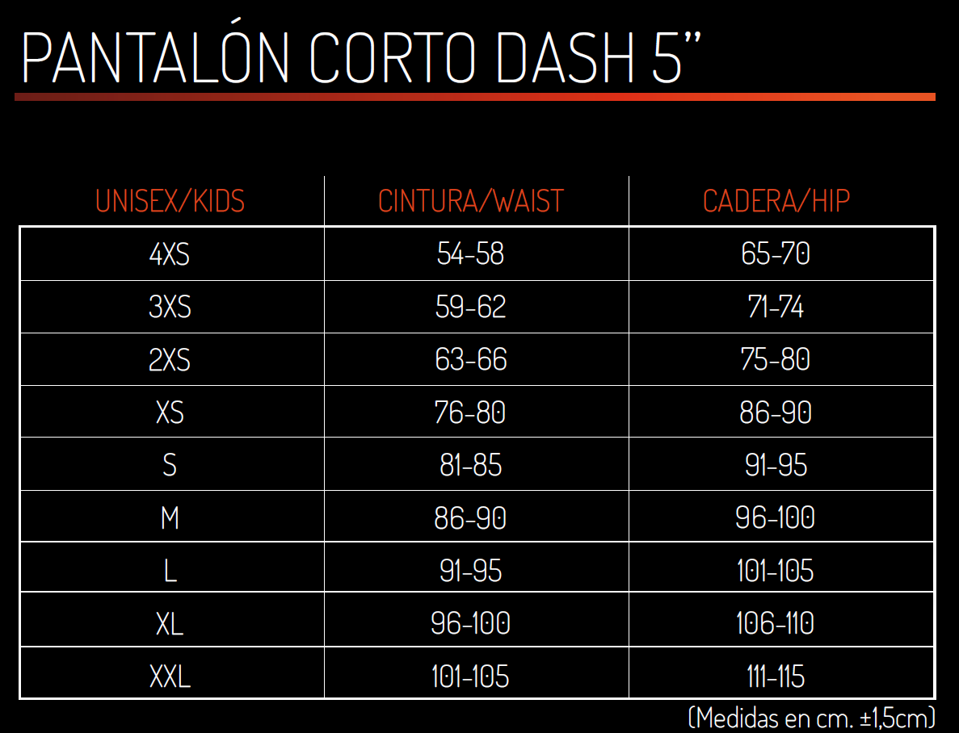
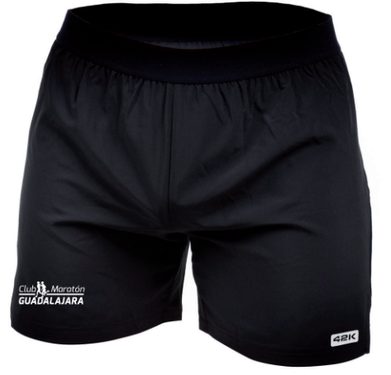
Pantalón Corto Dash 5" |  |  |  |  |  |  |  |  |  |  | PVP
 | Unisex |  |  |  |  |  |  |  |  |  | 19.00 €
 | 4XS | 3XS | 2XS | XS | S | M | L | XL | XXL

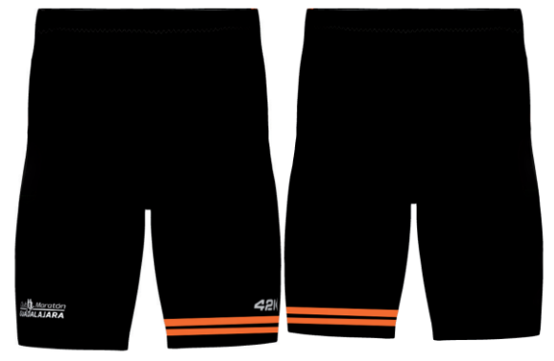
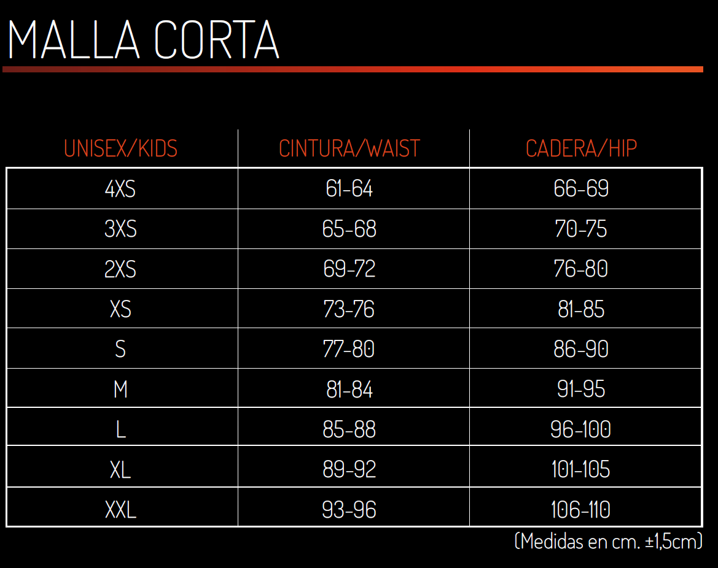
Malla Corta |  |  |  |  |  |  |  |  |  |  | PVP
 | Unisex |  |  |  |  |  |  |  |  |  | 23.60 €
 | 4XS | 3XS | 2XS | XS | S | M | L | XL | XXL

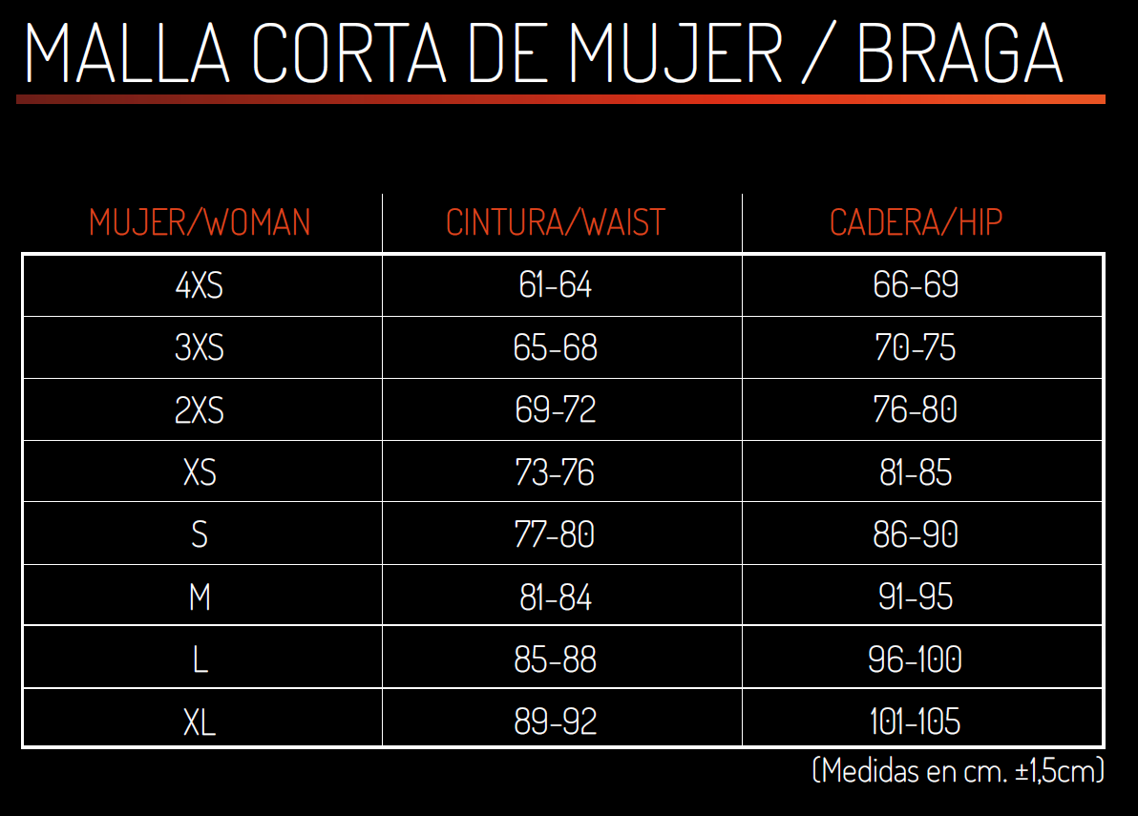
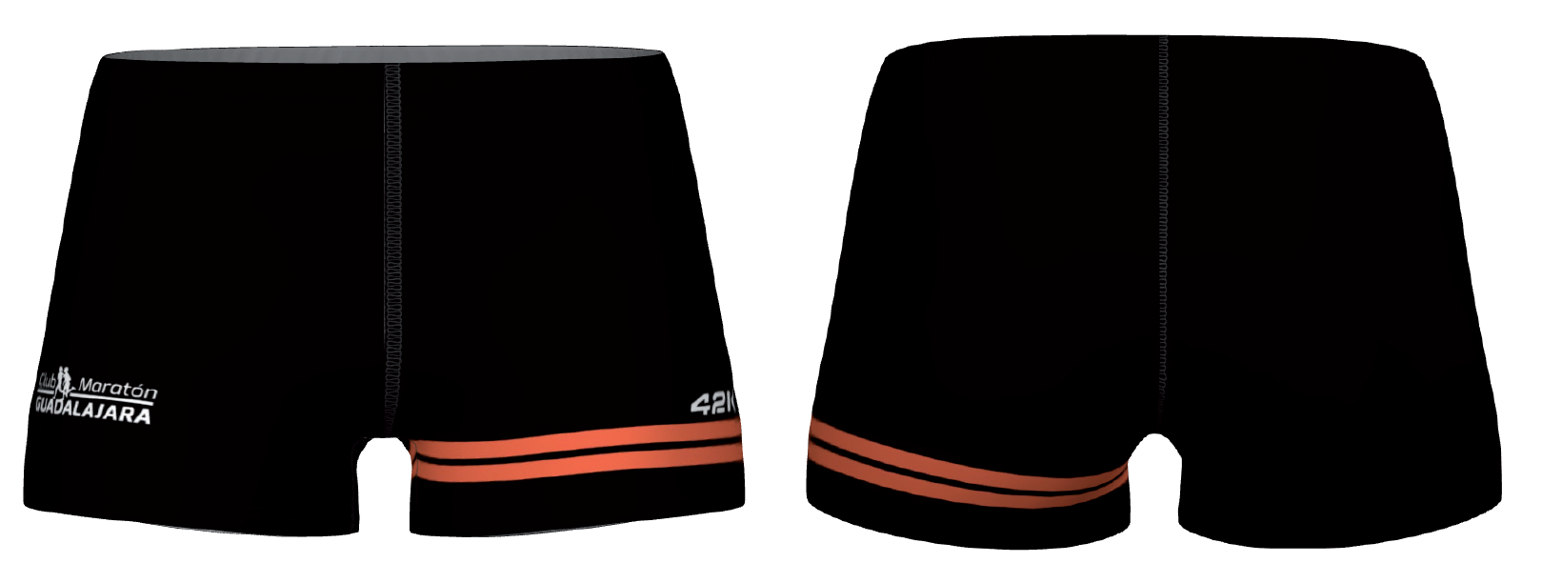
Malla Corta Mujer |  |  |  |  |  |  |  |  |  |  | PVP
 | Mujer |  |  |  |  |  |  |  |  |  | 23.60 €
 | 4XS | 3XS | 2XS | XS | S | M | L | XL | XXL

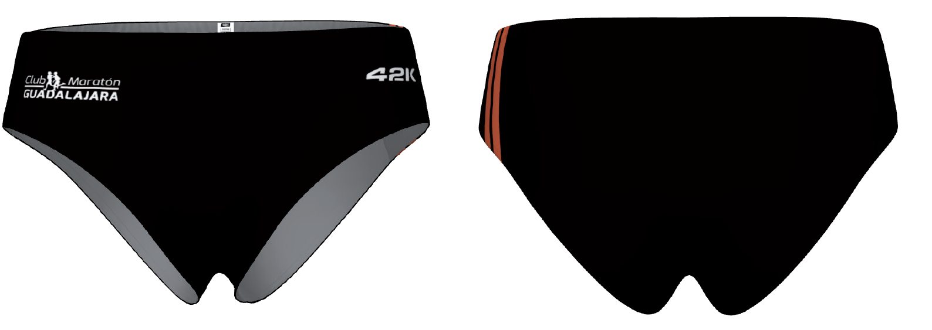
Braga |  |  |  |  |  |  |  |  |  |  | PVP
 | Mujer |  |  |  |  |  |  |  |  |  | 18.20 €
 | 4XS | 3XS | 2XS | XS | S | M | L | XL

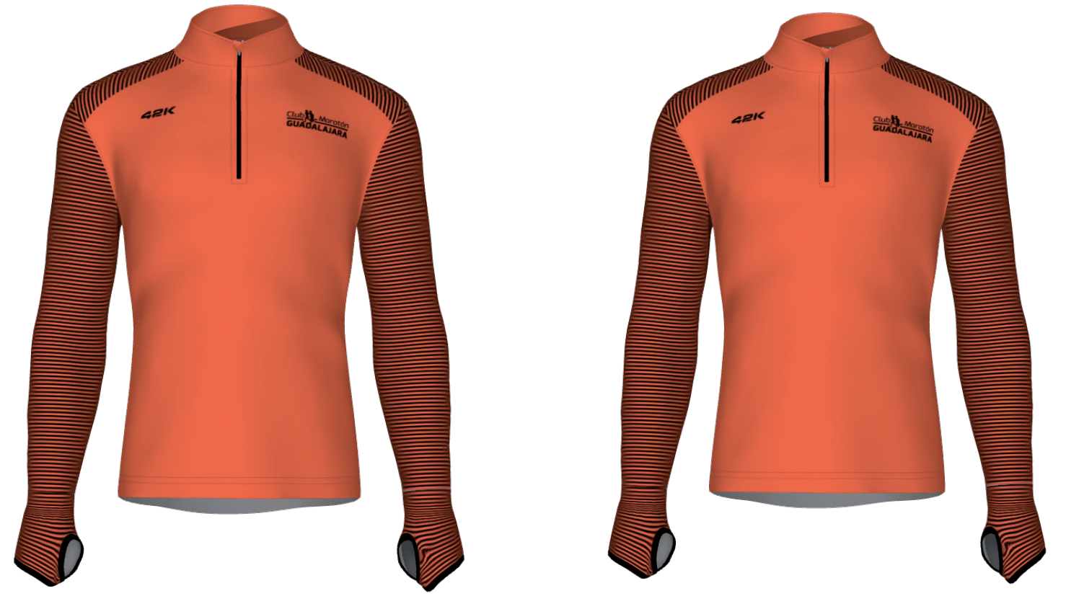
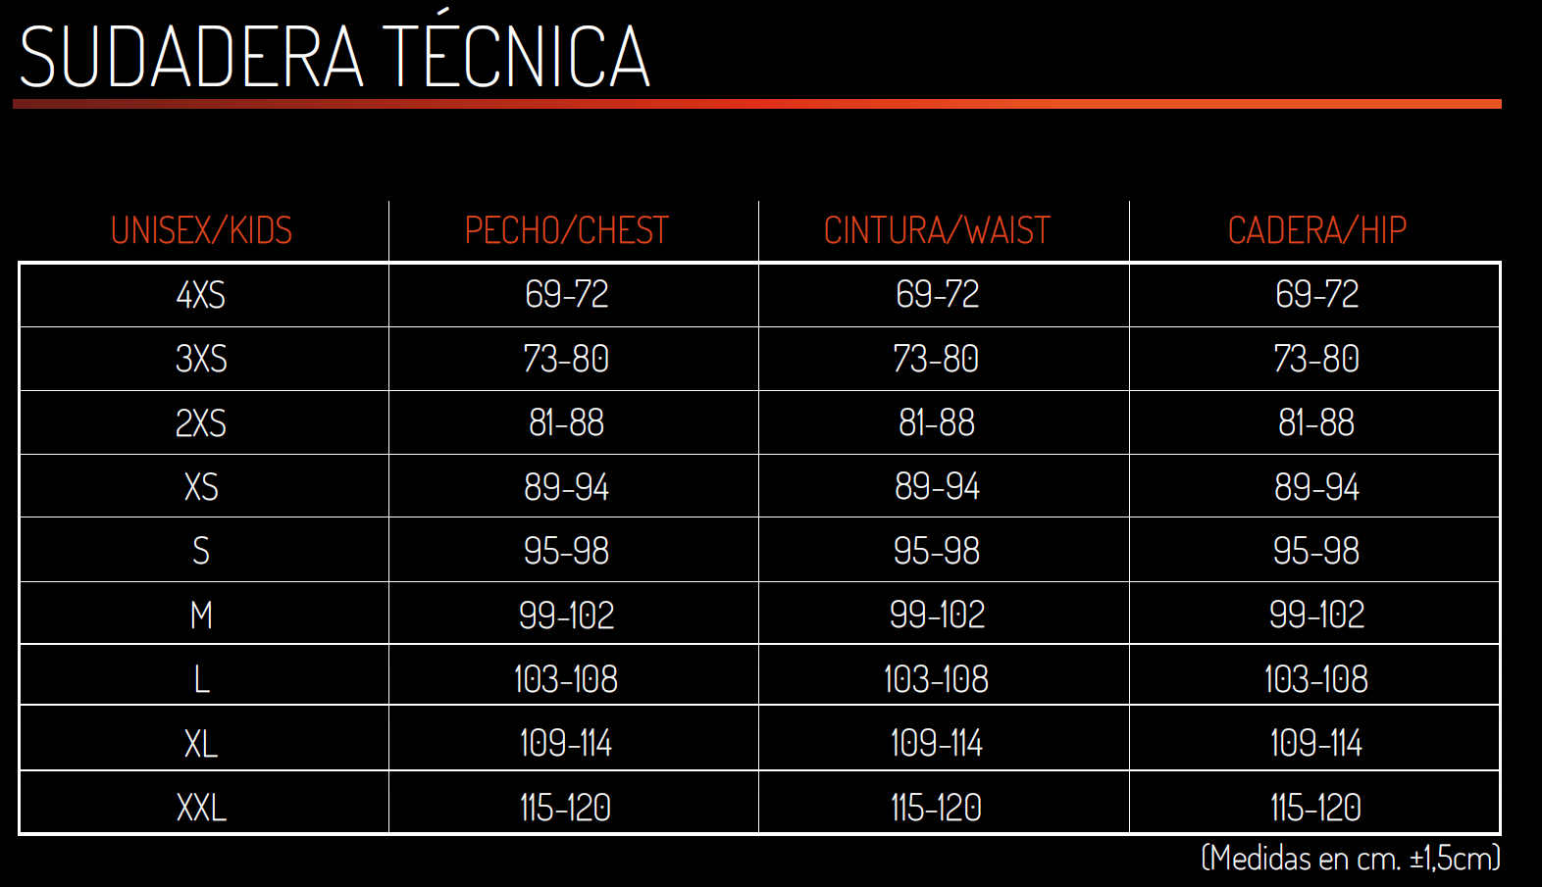
Sudadera Técnica |  |  |  |  |  |  |  |  |  |  | PVP
 | Unisex |  |  |  |  |  |  |  |  | Personalizar | 36.30 €
 | 4XS | 3XS | 2XS | XS | S | M | L | XL | XXL

 |  |  |  |  |  |  |  |  |  |  | FALSE

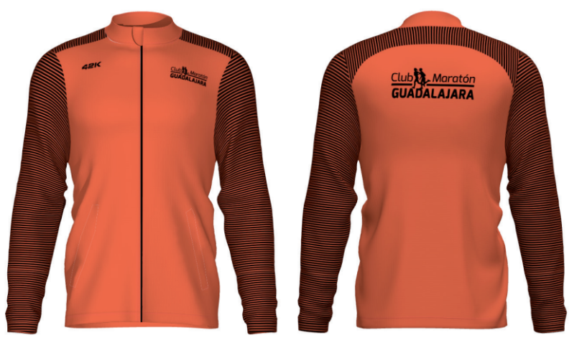
Chaqueta Ultraligera |  |  |  |  |  |  |  |  |  |  | PVP
 | Unisex |  |  |  |  |  |  |  |  | Personalizar | 42.50 €
 | XS | S | M | L | XL | XXL

 |  |  |  |  |  |  |  |  |  |  | FALSE

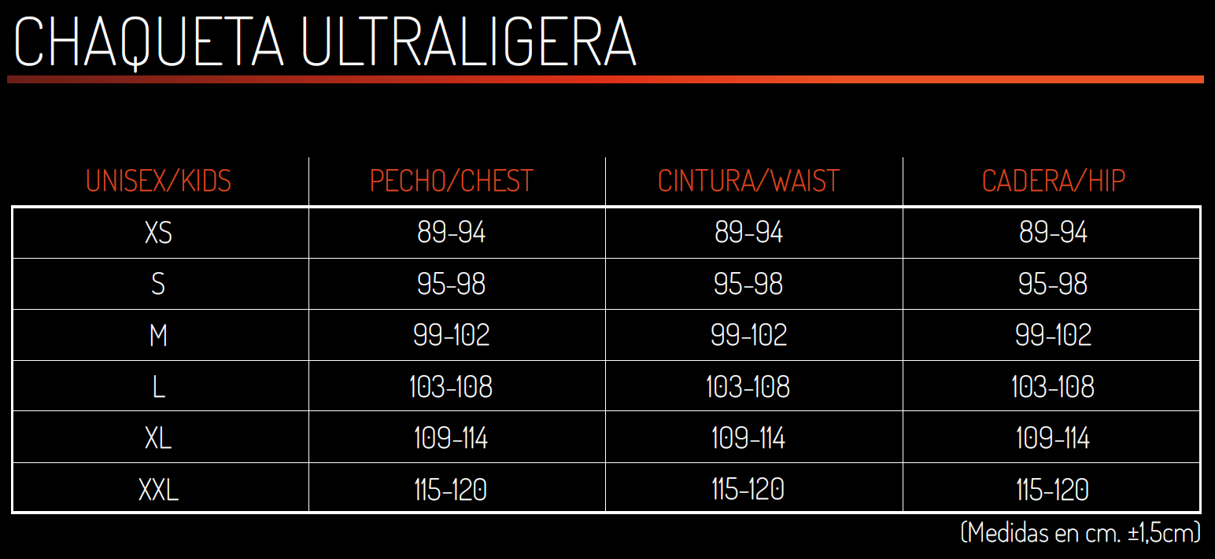

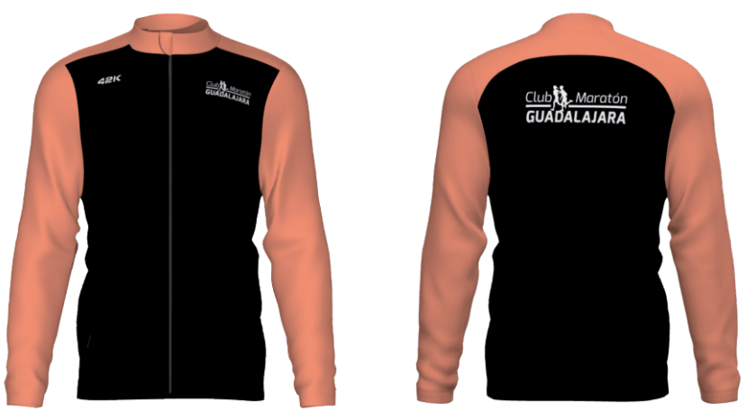
 | Unisex |  |  |  |  |  |  |  |  | Personalizar | 42.50 €
 | XS | S | M | L | XL | XXL

 |  |  |  |  |  |  |  |  |  |  | FALSE

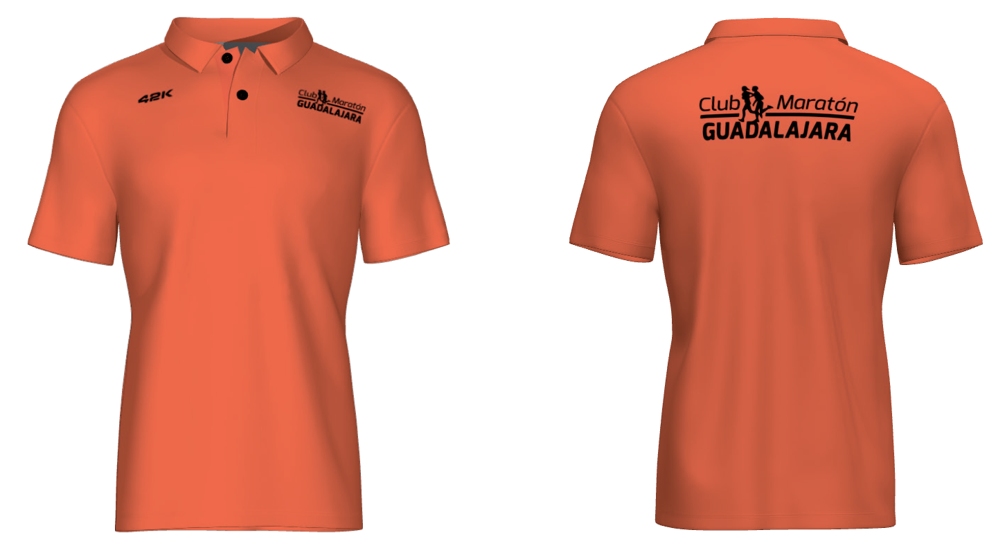
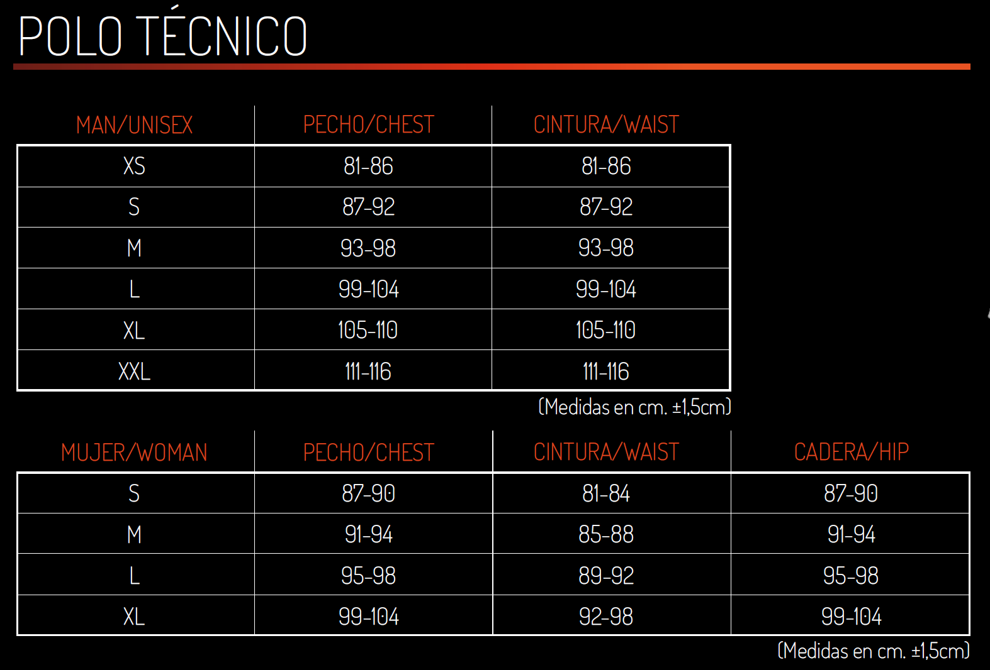
Polo |  |  |  |  |  |  |  |  |  |  | PVP
 | Unisex |  |  |  |  |  |  |  |  | Personalizar | 31.00 €
 | XS | S | M | L | XL | XXL

 |  |  |  |  |  |  |  |  |  |  | FALSE

 | Mujer |  |  |  |  |  |  |  |  | Personalizar
 | S | M | L | XL

 |  |  |  |  |  |  |  |  |  |  | FALSE

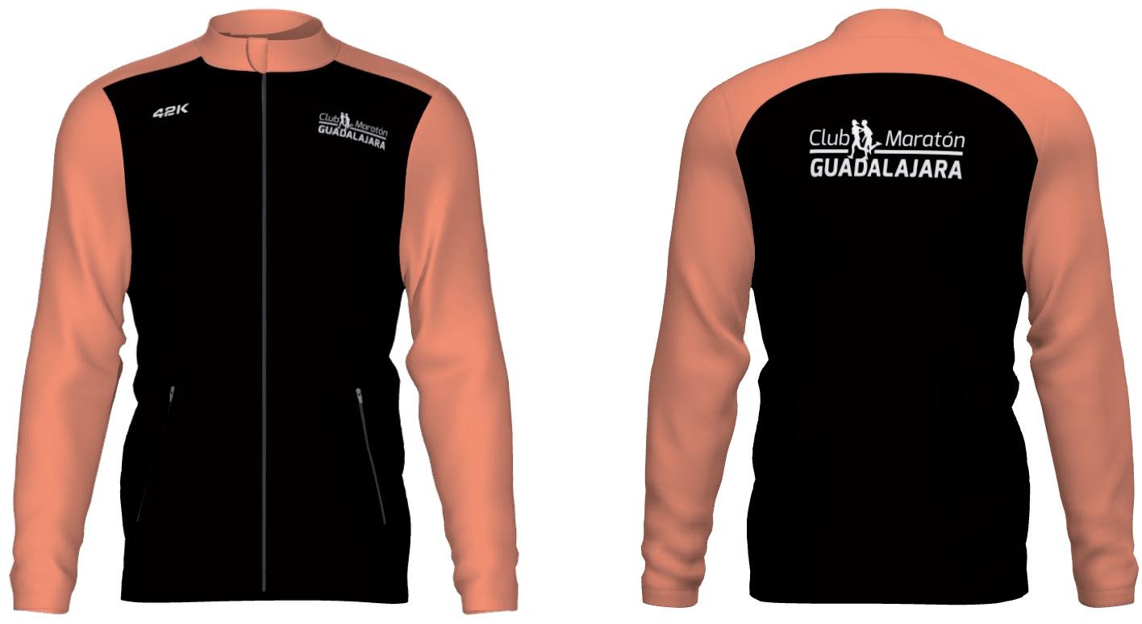
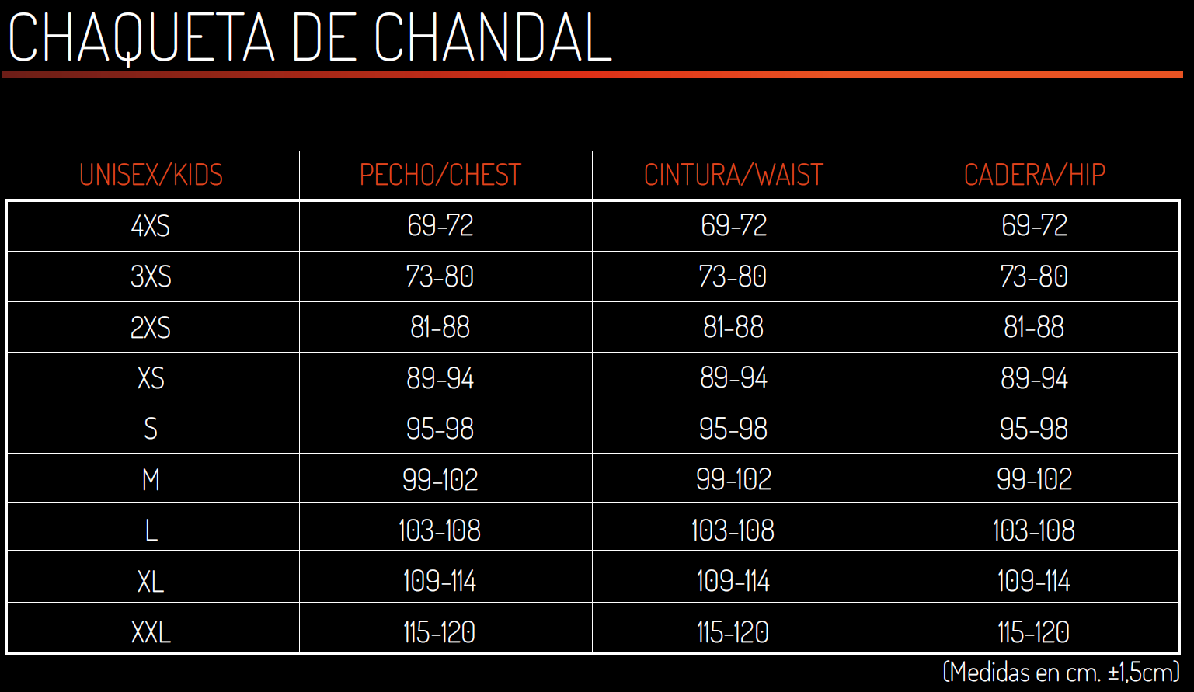
Chaqueta Chandal |  |  |  |  |  |  |  |  |  |  | PVP
 | Unisex |  |  |  |  |  |  |  |  | Personalizar | 48.00 €
 | 4XS | 3XS | 2XS | XS | S | M | L | XL | XXL

 |  |  |  |  |  |  |  |  |  |  | FALSE

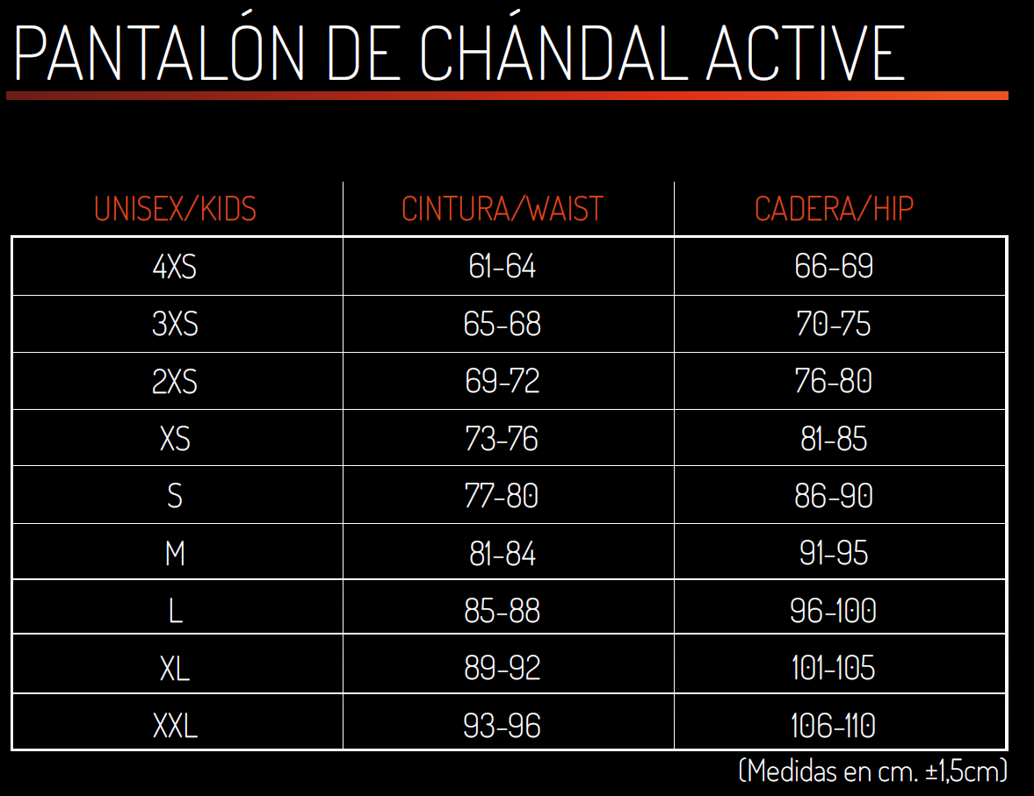
Pantalón de Chandal |  |  |  |  |  |  |  |  |  |  | PVP
 | Unisex |  |  |  |  |  |  |  |  |  | 23.60 €
 | 4XS | 3XS | 2XS | XS | S | M | L | XL | XXL

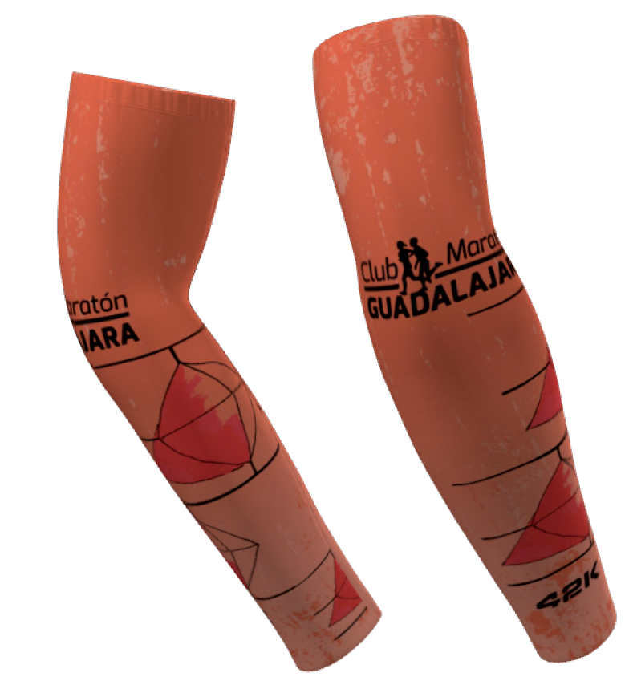
Bandana y Manguitos |  |  |  |  |  |  |  |  |  |  | PVP
 | BANDANA |  |  |  |  |  |  |  |  |  | 6.10 €

 |  |  |  |  |  |  |  |  |  |  | PVP
 | MANGUITOS |  |  |  |  |  |  |  |  |  | 14.50 €
 | S-M | L-XL

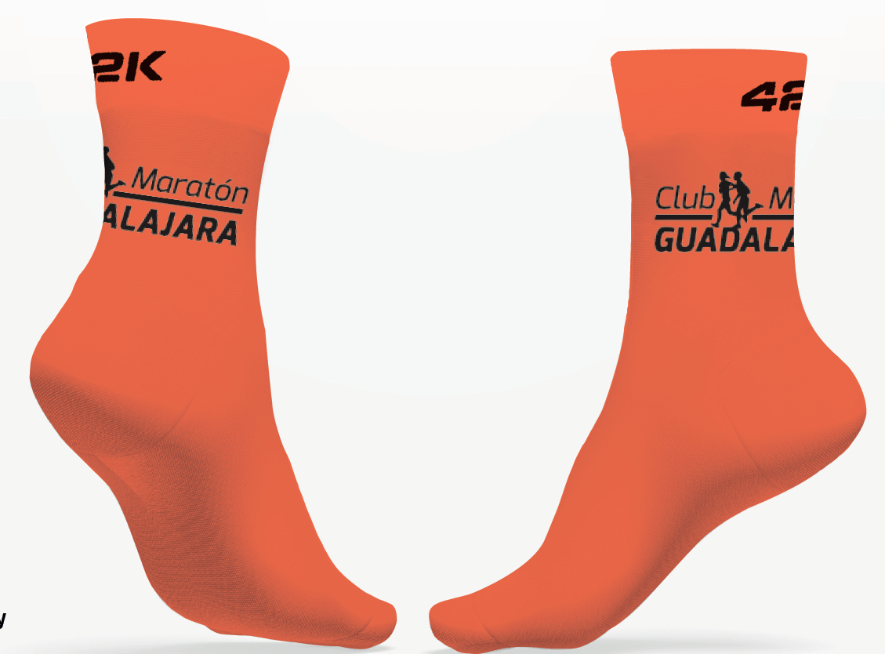
Gorra y Calcetines |  |  |  |  |  |  |  |  |  |  | PVP
 | GORRA |  |  |  |  |  |  |  |  |  | 13.50 €
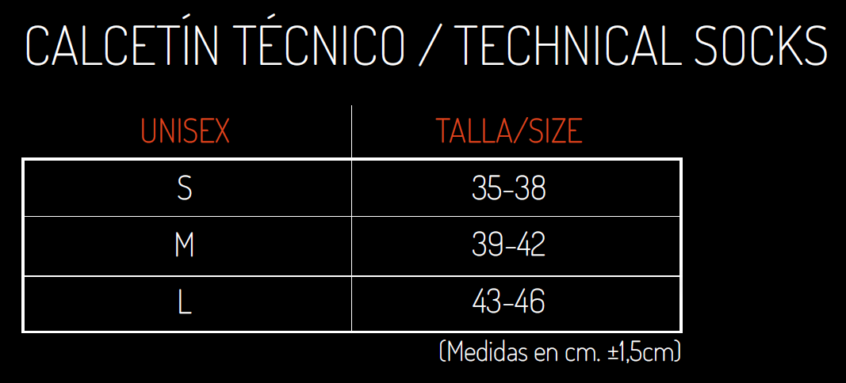

 |  |  |  |  |  |  |  |  |  |  | PVP
 | Calcetines Unisex |  |  |  |  |  |  |  |  |  | 9.70 €
 | S | M | L

